后台菜单树
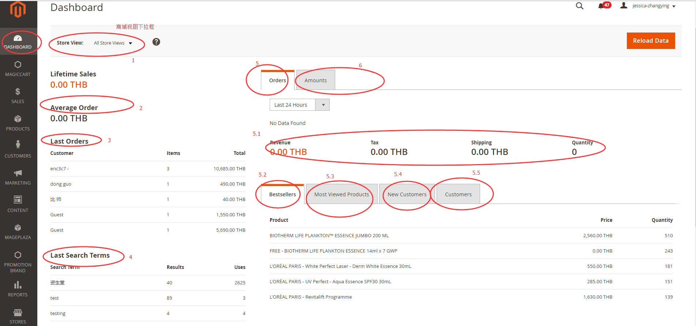
Dashboard
1 | 商城视图下拉框
2 | 订单均价
3 | 最近的订单
4 | 最近的搜索
5 | 订单数据
5.1 | 统计信息
5.2 | 畅销商品
5.3 | 浏览最多
5.4 | 新客户
5.5 | 统计时间内的客户
6 | 销售额
 | 最多的搜索
magiccart
sales
products
customers
marketings
content
mageplaza
promotion brand
reports
sotres
system

Products
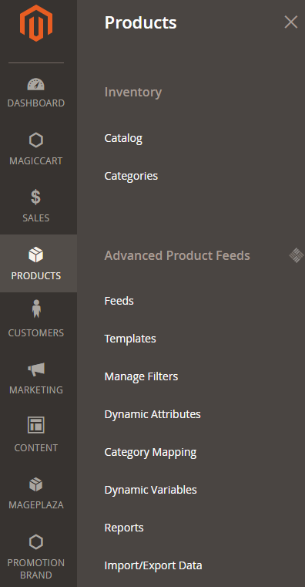
Inventory
 | Catalog | 产品列表及创建
 | Categories | 产品类目
Advanced Products Feeds
 | Feeds
 | Templates
 | Manage Filters
 | Dynamic Attributes | 动态属性管理
 | Category Mapping
 | Dynamic Variables
 | Reports
 | Import/Export data

Catalog
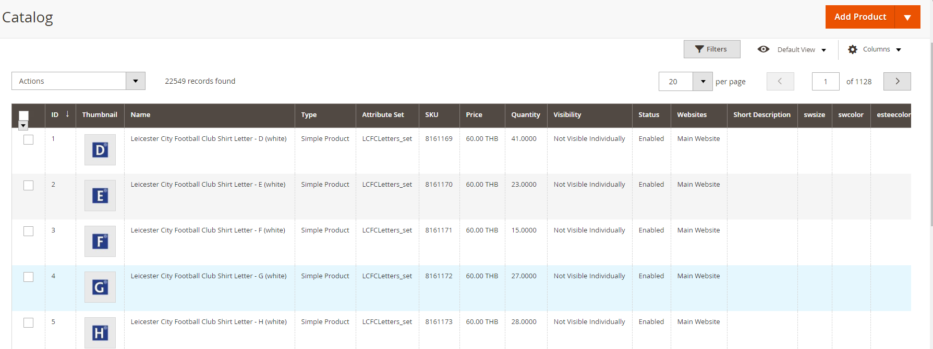


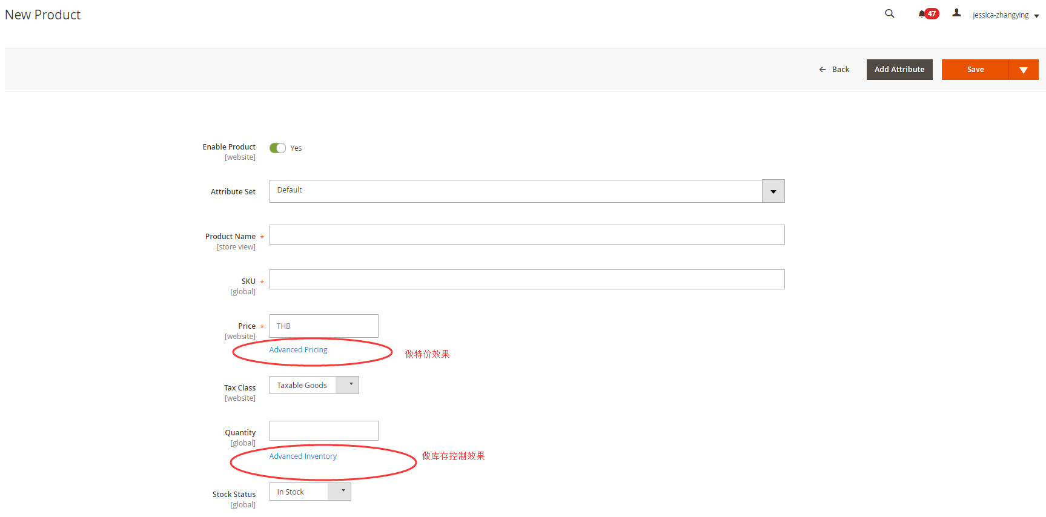

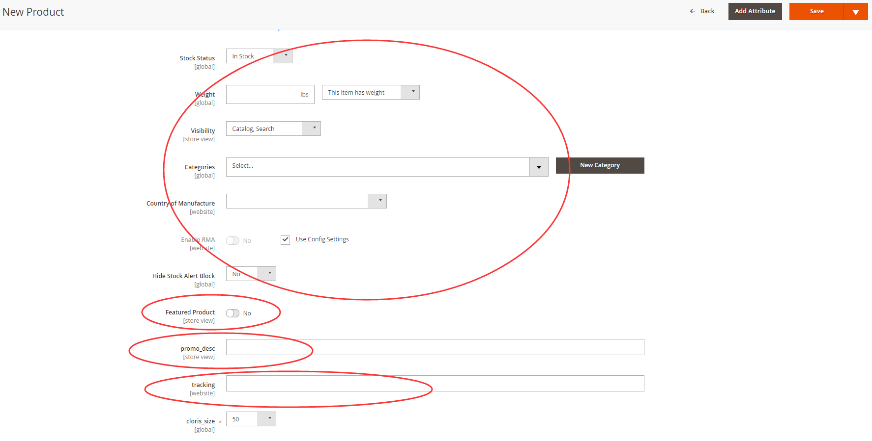

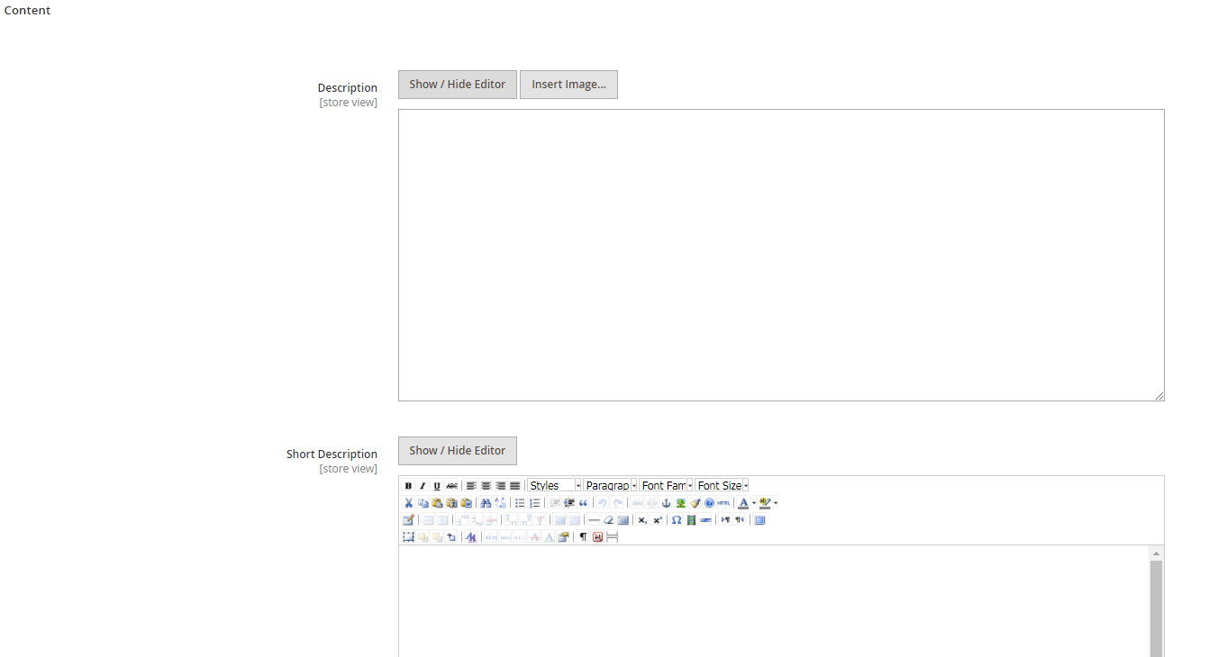

Store
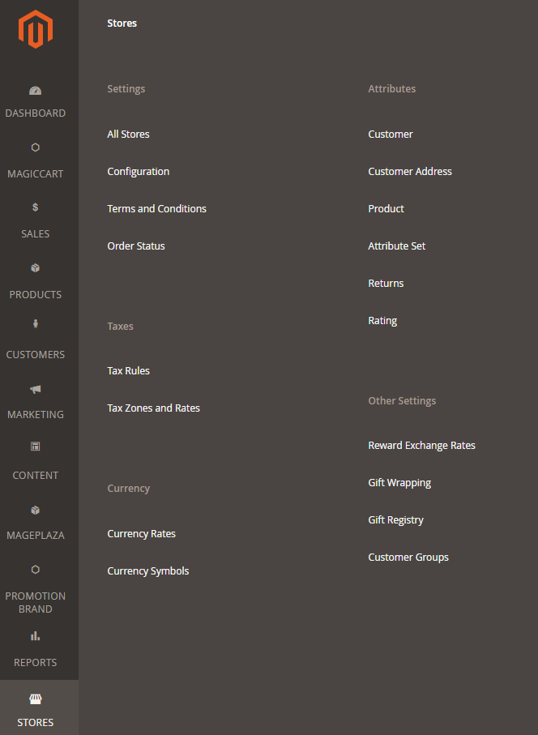
Setting
 | All Stores
 | Configuration
 | Terms and Conditions
 | Order Status
Attributes
 | Customer
 | Customer Address
 | Product
 | Attribute Set
 | Returns

Taxes
 | Rating
 | Tax Rules
 | Tax Zones and Rates
Currency
 | Currency Symbols
 | Currency Symbols
Other settings
 | Reward exchange rate
 | Gift Wrapping
 | Gift Registry
 | Customer Groups

